Sheet2
人员序号 | 单位序号 | 单位 | 嘉宾姓名 | 级别 | 嘉宾手机号 | 职务

政府
 | 0 | Company | Neo | Engineer | 15618681660 | 副司长 | 
1 | 1 | 工信部信发司 | 王威伟 | 副局 |  | 副司长 | 
2 | 2 | 上海市经济和信息化委员会 | 葛东波 | 副局 |  | 总工程师 | 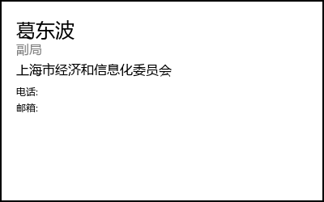
3 | 3 | 上海市浦东新区科技和经济委员会 | 夏玉忠 | 处 | 赵云娇15618681660 | 科经委副主任 | 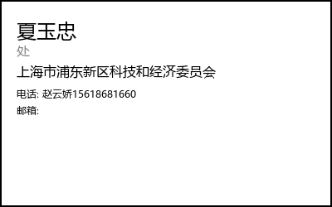
4 | 4 | 张江集团 | 徐蓓薇 | 处 |  | 科创人才服务处处长 | 
高校及事业单位
5 | 5 | 中国科学技术大学 | 鄂维南 | 副部 | 15221699897 | 院士 | 
6 | 6 | 北京航空航天大学 | 吕金虎 | 正局 |  | 北京航空航天大学副校长 | 
7 |  |  | 胡春明 | 处 |  | 软件学院院长 | 
8 |  |  | 葛宁 | / |  | 软件学院教授 | 
9 |  |  | 蒋崇文 | 处 |  | 北航科学技术研究院常务副院长 | 
10 |  |  | 殷永峰 | 处 | 13910896768 | 北航软件学院副院长 | 
11 | 7 | 工业和信息化部电子第五研究所 | 王蕴辉 | 副局 | 刘务18819276201 | 工业和信息化部电子第五研究所副所长 | 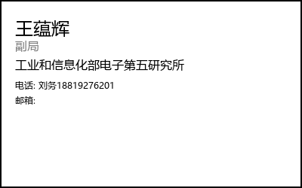
企业
12 | 8 | 无锡雪浪数制科技有限公司 | 王峰 | / |  | 董事长 | 
13 | 9 | 九韶智能 | 杨周旺 | / | 18673190717 | 董事长 | 
14 | 10 | 中广核数字科技有限公司 | 冀建伟 | / |  | 副总工程师 | 
15 |  |  | 任保华 | / |  | 高级主任设计师 | 
16 |  |  | 张秀 | / |  | 主任工程师 | 
17 | 11 | 上海工业控制安全创新科技有限公司 | 练娅莉 | / |  |  | 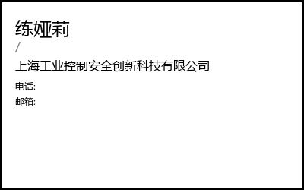
18 |  |  | 包丹珠 | / |  |  | 
19 | 12 | 航空工业西安航空计算技术研究所 | 田丹 | / |  | 高级工程师 | 
20 |  |  | 张钢岭 | / |  | 高级工程师 | 
21 | 13 | 数巧科技 | 赵康 | / |  | 董事长 | 
22 | 14 | 积鼎科技 | 傅彦国 | / |  | 总经理 | 

23 |  | 公司领导 | 谭万庚 | / | —— | 党委副书记 | 
24 |  |  | 魏应彪 | / | —— | 副总经理 | 
25 |  |  | 沈波 | / | —— | 副总经理 | 
26 |  |  | 于世海 | / | —— | 总会计师 | 
27 |  | 首席科学家 | 吴光辉 | / | —— | 院士 | 
28 |  | 数智创新部 | 洪军 | / | —— | 部长 | 
29 |  |  | 王文捷 | / | —— | 副部长 | 
30 |  | 财务部 | 张金菊 | / | —— | 处长 | 
31 |  | 发规部 | 郭盛杰 | / | —— | 总经理助理 | 
32 |  | 人力部 | 沈大立 | / | —— | 总经理助理 | 
33 |  | 科技部 | 黄岗华 | / | —— | 副处长 | 
34 |  | 项目部 | 欧旭坡 | / | —— | 一级总监/副部长 | 
35 |  | 法律部 | 王璐达 | / | —— | 处长 | 
36 |  | 上航公司 | 张新苗 | / | —— | 上航公司董事长 | 
37 |  |  | 卢小安 | / | —— | 上航公司总经理 | 
38 |  |  | 李云峰 | / | —— | 上航公司副总经理 | 
39 |  | 上飞院 | 孙伟 | / | —— | 上飞院副院长 | 
40 |  |  | 朱林刚 | / | —— | 上飞院副院长 | 
41 |  | 上飞公司 | 卢鹄 | / | —— | 上飞公司总工程师 | 
42 |  | 北研中心 | 杨志刚 | / | —— | 北研中心总师 | 

